gráficos
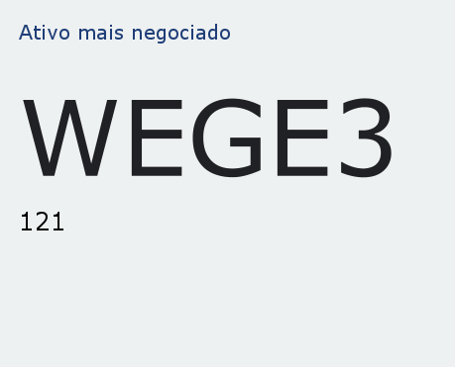
Comparação de Valores Estatísticos
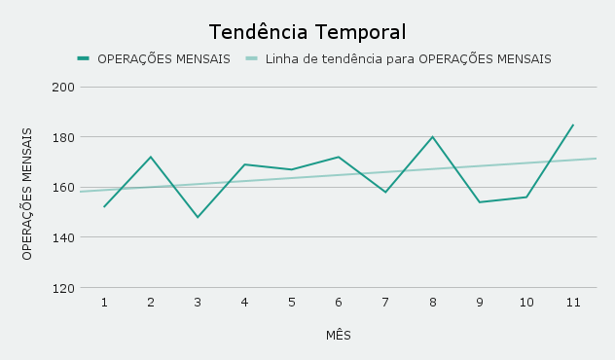

TOP 5 clientes em valor transacional

Percentual compra+venda por ticker

